상품제안서
고급형 인조가죽 앨범(5x7) | 상품코드: S46105

 |  |  |  |  |  |  | 02-713-8555 | www.synergygift.co.kr
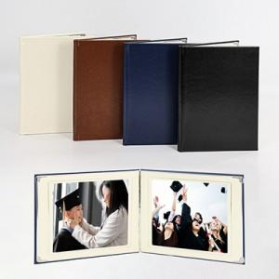

【상세/제작정보】

【인쇄/포장옵션】 | 불박 / OPP(비닐)

【공급단가】 | 수량 | 30~ | 100~ | 300~ | 1,000~ | 3,000~
*VAT별도 | 단가 | 10,400원 | 9,840원 | 9,360원 | 9,120원 | 8,960원

【상품 URL】 | https://www.synergygift.co.kr:443/src/goods_detail.php?gdno=46105

